상품제안서
고주파여행용세트(6호) | 상품코드: S13394

 |  |  |  |  |  |  | 02-713-8555 | www.synergygift.co.kr
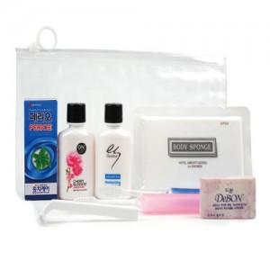

【상세/제작정보】

【인쇄/포장옵션】 | 실크 / 별도문의

【공급단가】 | 수량 | 150~ | 500~ | 1,000~ | 2,000~ | 3,000~
*VAT별도 | 단가 | 3,780원 | 3,640원 | 3,500원 | 3,360원 | 3,280원

【상품 URL】 | https://www.synergygift.co.kr:443/src/goods_detail.php?gdno=8722

